消除定義
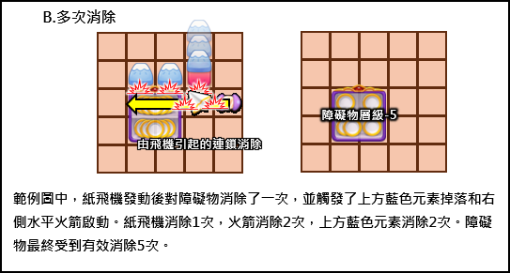
消除定義

 | 排列與生成物

 |  | 1.消除行為
 |  |  | 消除行為分為以下三種
 |  |  |  | A.在盤面上將相同的元素湊成特定排列組合時，可觸發消除行為

 |  |  |  | B.當使用道具後，對無特定排列組合的元素觸發消除行為

 |  |  |  | C.在A和B的形況下，對特定物件產生邊消(EX: 木箱)、或直接消除(EX: 繩索)。

 |  | 2.消除點
 |  |  | 每個消除行為發生時，都存在至少一個消除點。
 |  |  | 消除點代表的是當消除行為產生時，觸發消除動作的關鍵點。

 |  |  | 在消除行為A發生的時候，最後觸發特定排序的物件，就是消除點。

 |  |  | 在特定排列消除時生成的道具，會以消除點為基準位置生成。

 |  |  | 範例

 |  |  | 在消除行為B發生的時候，因為道具而受到消除的無特定排序組合的物件，消除點都為物件本體。
 |  |  | 即便因為道具使用，而消除了複數物件。每個物件的消除都為單一獨立的消除行為。

 |  |  | 在消除行為C發生的時候，因為物件受到邊消或直接消除的位置為消除點。
 |  |  | 若是單一物件在多個位置同時發生消除(發生於尺寸大於1*1的物件)，
 |  |  | 則從被消除的物件的每個位置隨機則依作為消除點。(確認是否會出現問題)

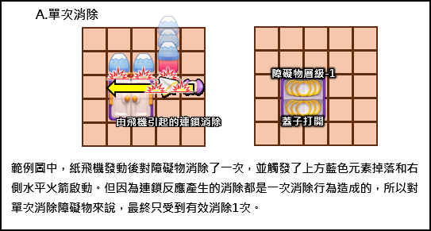
 |  | 3.消除次數
 |  |  | A.單次消除
 |  |  |  | 設定為單次消除的障礙物，在一次消除行為下，只能被消除一次。
 |  |  |  | 由該次消除行為引發的道具連鎖反應或複數消除地塊，都屬於該次消除。

 |  |  | B.多次消除
 |  |  |  | 障礙物受到幾次消除，就會造成幾次消除，沒有其他條件。

 |  |  | C.混合消除
 |  |  |  | 單一障礙物中，如果存在單次消除的層級和多次消除的層級，定義為混合消除，避免混淆。

1.元素+元素生成器
基本元素 |  | 靜態圖檔名： | SimpleChip_Maruko |  |  |  | 返回清單

1 | 元素關鍵字
 |  | 類型 | 屬性1 | 屬性2 | 盤面運動 | 消除類型 | 消除方式1 | 消除方式2 | RM對應 | RM初現關卡
 |  | 一般型 | 對應顏色 |  | 固定 | 單次消除 | 鄰邊消除 | 道具消除 | Color Box | 121

 |  |  |  |  |  |  |  |  |  |  |  | 同場加映
2 | 元素特性規則 |  |  |  |  |  |  |  |  |  | 2.5 | 「元素生成器」特性規則
 |  | 類型 | 描述 |  |  |  |  |  |  |  |  | 元素生成器為透明、無碰撞的無形物件。
 |  | 一般型 | 最基礎的障礙物，具備1~N層，主要透過鄰邊消除和道具消除的手段來消除。 |  |  |  |  |  |  |  |  | 可被所有物件覆蓋，可在所有地形設置。

 |  | 屬性1 | 描述 |  |  |  |  |  |  |  |  | 在生成器存在的地塊為空時，開始生成元素。
 |  | 對應顏色 | 需要對應顏色的元素消除才能做出有效消除。
 |  |  |  |  |  |  |  |  |  |  |  | 可生成的元素顏色自動和盤面元素顏色設定參數同步。
 |  | 屬性2 | 描述 |  |  |  |  |  |  |  |  | 在預設狀態下，將隨機生成盤面設定的元素顏色，且各顏色的生成機率均等。
 |  | 無 | 無
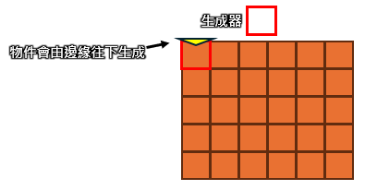
 |  |  |  |  |  |  |  |  |  |  |  | 元素會由該地塊行進方向的反方向邊緣出現。
 |  | 盤面運動 | 描述
 |  | 固定 | 當物件屬性為固定時，代表物件在盤面的位置不會變動，且不會被滑動、交換及掉落。盤面運動屬性為固定的物件，都無法透過生成器生成。

 |  | 消除類型 | 描述
 |  | 單次消除 | 設定為單次消除的層級，在一次消除行為下，只能被消除一次。該次消除行為包含的複數地塊消除，都算是該單次消除行為。

 |  | 消除方式1 | 描述
 |  | 鄰邊消除 | 在與物件相鄰的地塊觸發消除行為時，會對物件產生消除效果。

 |  | 消除方式2 | 描述
 |  | 道具消除 | 由道具發出的消除行為，會對物件產生消除效果。

 |  | 用相同的元素湊齊特定排列後，可以自我消除，並根據排列而於消除點生成不同的道具。
 |  | 詳細規則見下方元素排列及生成物說明
 |  |  |  |  |  |  |  |  |  |  | 3.5 | 元素生成器參數
 |  |  |  |  |  |  |  |  |  |  |  | 可設定生成的不同顏色元素的機率，預設為X種色機率均等。X=盤面元素顏色數量。
 |  |  |  |  |  |  |  |  |  |  |  | 元素生成器也須設定可掉落其他的物件，生成器可編輯的參數大致如下，但目前不用。
3 | 元素特性參數 |  |  |  |  |  |  |  |  |  |  |  | A | 不同的物件機率 | (預設所有非元素物件的掉落機率為0)
 |  | A.顏色 | 紅 | 0 |  |  |  |  |  |  |  |  | B | 物件的層數 | (如果該物件有層數)
 |  |  | 綠 | 1 |  |  |  |  |  |  |  |  | C | 單一生成器生成該物件的最大數量 |  | (預設為無限制)
 |  |  | 藍 | 2 |  |  |  |  |  |  |  |  | D | 全局生成器生成該物件的最大數量(預設為無限制)
 |  |  | 黃 | 3
 |  |  | 紫 | 4
 |  |  | 棕 | 5
 |  | 編輯器可設定盤面的元素顏色數量，數量範圍是3~5種。
 |  | 編輯器也可針對盤面上的元素編輯顏色，預設為隨機。
 |  | 預設由上至下增加。
 |  | 如：3色，則預設為紅、綠、藍；四色，則預設為紅、綠、藍、黃....依此類推。

 |  | 編輯器可設定生成器的各顏色元素生成機率，預設為各種顏色均等。

 |  | B.元素的消除排列及生成物

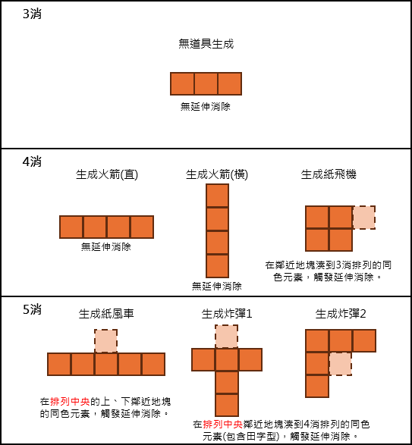
 |  |  | 觸發優先級：
 |  |  | 5消 > 4消 > 3消
 |  |  | 紙風車 > 炸彈 > 火箭 > 紙飛機 > 三消

 |  | 以上的道具產生於消除點，消除點相關規則見消除定義頁籤

2.火箭
火箭 |  | 靜態圖檔名： | HorizontalGrayBomb_Maruko_01、VerticalGrayBomb_Maruko_01 |  |  |  | 返回清單

1 | 關鍵字
 |  | 類型 | 屬性1 | 屬性2 | 盤面運動 | 消除類型 | 消除方式1 | 消除方式2 | RM對應 | RM初現關卡
 |  | 一般型 | 複數地塊 |  | 固定 | 單次消除 | 鄰邊消除 | 道具消除 | Bush | 71

2 | 特性規則
 |  | 類型 | 描述
 |  | 一般型 | 最基礎的障礙物，具備1~N層，主要透過鄰邊消除和道具消除的手段來消除。

 |  | 屬性1 | 描述
 |  | 複數地塊 | 物件最小存在單位超過一個地塊。

 |  | 屬性2 | 描述
 |  | 無 | 無

 |  | 盤面運動 | 描述
 |  | 固定 | 當物件屬性為固定時，代表物件在盤面的位置不會變動，且不會被滑動、交換及掉落。盤面運動屬性為固定的物件，都無法透過生成器生成。

 |  | 消除類型 | 描述
 |  | 單次消除 | 設定為單次消除的層級，在一次消除行為下，只能被消除一次。該次消除行為包含的複數地塊消除，都算是該單次消除行為。

 |  | 消除方式1 | 描述
 |  | 鄰邊消除 | 在與物件相鄰的地塊觸發消除行為時，會對物件產生消除效果。

 |  | 消除方式2 | 描述
 |  | 道具消除 | 由道具發出的消除行為，會對物件產生消除效果。

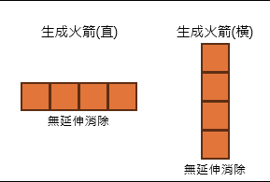
 |  | 特殊的是在盤面上透過元素生成的火箭，和拼湊方向不同。
 |  | 橫向拼湊而成的4消，生成的是垂直火箭。
 |  | 直向拼湊而成的4消，生成的是水平火箭。

 |  | 消除效果是由道具使用點中心往外延伸，具有些微的時間差。

 |  | 當玩家將火箭往其他元素滑動後，火箭會與其他道具結合後立刻使用，並產生更強的效果。
 |  | A | 火箭、紙飛機合成
 |  |  | 會先觸發火箭的上下左右四格消除後，飛到新位置使用火箭。
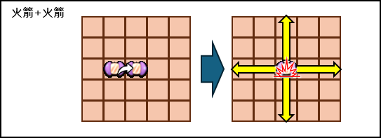
 |  | B | 火箭、火箭合成
 |  |  | 在結合的地塊同時產生垂直火箭和水平火箭的效果，造成十字型的範圍消除。

 |  | C | 火箭、炸彈合成
 |  |  | 以結合的地塊為中心的九宮格，同時產生垂直火箭和水平火箭的效果，造成寬度為3的十字型範圍消除。

 |  | D | 火箭、紙風車合成
 |  |  | 在結合的地塊先觸發紙風車選取元素的效果，隨後將選取的元素全部轉變為火箭後使用。

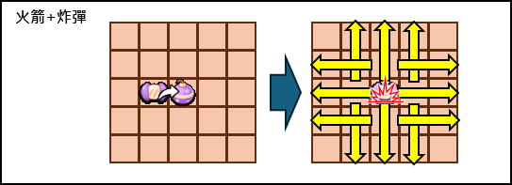
3 | 特性參數
 |  | 編輯器可設定生成器的火箭生成機率和生成火箭的方向，預設機率為0。

 |  | 編輯器可設定單一生成器的火箭最大生成數量，預設為無限制。

 |  | 編輯器可設定全局火箭最大生成數量，預設為無限制。

3.炸彈
炸彈 |  | 靜態圖檔名： | GrayBomb_Maruko |  |  |  | 返回清單

1 | 關鍵字
 |  | 類型 | 屬性1 | 屬性2 | 盤面運動 | 消除類型 | 消除方式1 | 消除方式2 | RM對應 | RM初現關卡
 |  | 容器 | 特殊屬性 |  | 固定 | 混合消除 | 鄰邊消除 | 道具消除 | https://royalmatch.fandom.com/wiki/Dynamite_Box | 351

2 | 特性規則
 |  | 類型 | 描述
 |  | 容器 | 容器障礙物一般來說分成兩個階段，階段1為單次消除打開層級，可能有數層。階段2具有單次消除或多次消除的內容物。

 |  | 屬性1 | 描述
 |  | 特殊屬性 | 雖然障礙物大致上符合某種類型的劃分，但有局部獨特的效果屬性，在清單中以此做分類，並會在該障礙物文件中詳細闡述。

 |  | 屬性2 | 描述
 |  | 無 | 無

 |  | 盤面運動 | 描述
 |  | 固定 | 當物件屬性為固定時，代表物件在盤面的位置不會變動，且不會被滑動、交換及掉落。盤面運動屬性為固定的物件，都無法透過生成器生成。

 |  | 消除類型 | 描述
 |  | 混合消除 | 單一障礙物的不同層級，存在單次消除和多次消除的設定，定義為混合消除。避免設計者混淆。

 |  | 消除方式1 | 描述
 |  | 鄰邊消除 | 在與物件相鄰的地塊觸發消除行為時，會對物件產生消除效果。

 |  | 消除方式2 | 描述
 |  | 道具消除 | 由道具發出的消除行為，會對物件產生消除效果。

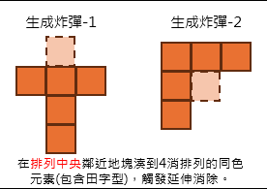
 |  | 消除效果是由道具使用點中心往外延伸，具有些微的時間差。 |  |  |  |  |  |  |  | 生成炸彈的元素排列如下：
 |  | 爆炸範圍示意圖如下
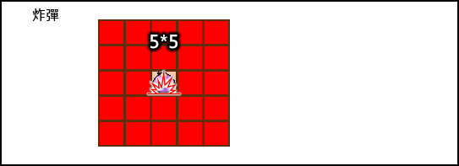

 |  | 當玩家將火箭往其他道具滑動後，火箭會與其他道具合成後立刻使用，並產生更強的效果。
 |  | A | 炸彈、紙飛機合成
 |  |  | 會先觸發火箭的上下左右四格消除後，飛到新位置使用炸彈。

 |  | B | 炸彈、火箭合成 | 見右圖
 |  |  | 以結合的地塊為中心的九宮格，同時產生垂直火箭和水平火箭的效果，造成寬度為3的十字型範圍消除。

 |  | C | 炸彈、炸彈合成 | 見右圖
 |  |  | 在結合的地塊產生更大的消除範圍。
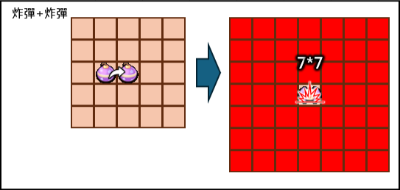
 |  | D | 炸彈、紙風車合成
 |  |  | 在合成的物件位置先觸發紙風車選取元素的效果，隨後將選取的元素全部轉變為炸彈後使用。

3 | 特性參數
 |  | 編輯器可設定生成器的炸彈生成機率，預設機率為0。

 |  | 編輯器可設定單一生成器的炸彈最大生成數量，預設為無限制。

 |  | 編輯器可設定全局炸彈最大生成數量，預設為無限制。

4.螺旋槳
紙飛機 |  | 靜態圖檔名： | AirPlaneBomb_Y |  |  |  | 返回清單

1 | 關鍵字
 |  | 類型 | 屬性1 | 屬性2 | 盤面運動 | 消除類型 | 消除方式1 | 消除方式2 | RM對應 | RM初現關卡
 |  | 一般型 | 對應顏色 |  | 固定 | 單次消除 | 鄰邊消除 | 道具消除 | Color Box | 121

2 | 特性規則
 |  | 類型 | 描述
 |  | 一般型 | 最基礎的障礙物，具備1~N層，主要透過鄰邊消除和道具消除的手段來消除。

 |  | 屬性1 | 描述
 |  | 對應顏色 | 需要對應顏色的元素消除才能做出有效消除。

 |  | 屬性2 | 描述
 |  | 無 | 無

 |  | 盤面運動 | 描述
 |  | 固定 | 當物件屬性為固定時，代表物件在盤面的位置不會變動，且不會被滑動、交換及掉落。盤面運動屬性為固定的物件，都無法透過生成器生成。

 |  | 消除類型 | 描述
 |  | 單次消除 | 設定為單次消除的層級，在一次消除行為下，只能被消除一次。該次消除行為包含的複數地塊消除，都算是該單次消除行為。

 |  | 消除方式1 | 描述
 |  | 鄰邊消除 | 在與物件相鄰的地塊觸發消除行為時，會對物件產生消除效果。

 |  | 消除方式2 | 描述
 |  | 道具消除 | 由道具發出的消除行為，會對物件產生消除效果。

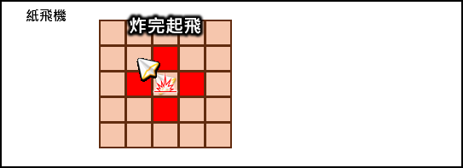
 |  | 當紙飛機使用時，會在道具使用點消除上下左右四個鄰近物件後起飛一台紙飛機。(見右圖) |  |  |  |  |  |  | 紙飛機消除效果
 |  | 起飛的紙飛機會根據盤面物件的優先級而選定目標，並在撥放飛行動作後，擊中目標並消除。
 |  | 根據盤面十字中心線，
 |  | 中心線以上觸發(包含中心線)，則向下起飛。
 |  | 中心線以下觸發，則向上起飛。
 |  | 中心線以左觸發(包含中心線)，則向右起飛。
 |  | 中心線以右觸發，則向左起飛。

 |  | 當玩家將紙飛機往其他道具滑動後，紙飛機會與其他道具結合並立刻使用，並產生更強的效果。
 |  | A | 紙飛機、紙飛機合成
 |  |  | 會先觸發合成點上下左右四格消除後，起飛三台紙飛機。(見右圖)
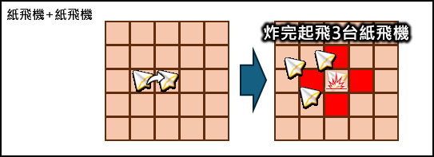
 |  |  |  |  |  |  |  |  | 紙飛機+紙飛機消除效果
 |  | B | 紙飛機、火箭合成
 |  |  | 會先觸發合成點上下左右四格消除後，飛到新位置使用火箭。

 |  | C | 紙飛機、炸彈合成
 |  |  | 會先觸發合成點上下左右四格消除後，飛到新位置使用炸彈。

 |  | D | 紙飛機、紙風車合成
 |  |  | 在合成的物件位置先觸發紙風車選取元素的效果，隨後將選取的元素全部轉變為紙飛機後使用。

3 | 紙飛機優先級
 |  | 紙飛機起飛時，會根據盤面上物件本身的權重和額外加權計算後，選定加權最高的目標並撞擊。

 |  | (目前)物件權重表，0=不會被紙飛機撞擊
 |  | 1 | 元素 | 1
 |  | 2 | 道具 | 0
 |  | 3 | 木箱 | 10
 |  | 4 | 繩索 | 10
 |  | 5 | 甜甜圈 | 0 | (必為0，特殊計算方式，詳見甜甜圈頁籤)
 |  | 6 | 餅乾 | 10
 |  | 7 | 果凍 | 10
 |  | 8 | 櫻桃 | 20

 |  | 額外加權
 |  | 1 | 物件為通關目標 | 100
 |  |  | 當盤面物件為通關目標時，該物件的權重計算+100。

 |  | 2 | 物件層數=1 | 1
 |  |  | 當障礙物件的層數為1時，權重+1。
 |  |  | 只有在可被消除的物件上適用。
 |  |  | 元素和道具物件不受此規則影響，階段型障礙物目前先不考慮。

 |  | 3 | 多層物件 | 權重相加
 |  |  | 當同一地塊有多個物件疊加時，該格權重為所有物件加總。
 |  |  | 木箱這種能遮蔽視野的物件亦同。
 |  |  | 當多層物件獲得額外加權時，則一併加總計算。

4 | 特性參數
 |  | 編輯器可設定生成器的紙飛機生成機率，預設機率為0。

 |  | 編輯器可設定單一生成器的紙飛機最大生成數量，預設為無限制。

 |  | 編輯器可設定全局紙飛機最大生成數量，預設為無限制。

5.紙風車
紙風車 |  | 靜態圖檔名： | Cake_Maruko |  |  |  | 返回清單

1 | 關鍵字
 |  | 類型 | 屬性1 | 屬性2 | 盤面運動 | 消除類型 | 消除方式1 | 消除方式2 | RM對應 | RM初現關卡
 |  | 一般型 | 對應顏色 |  | 固定 | 單次消除 | 鄰邊消除 | 道具消除 | Color Box | 121

2 | 特性規則
 |  | 類型 | 描述
 |  | 一般型 | 最基礎的障礙物，具備1~N層，主要透過鄰邊消除和道具消除的手段來消除。

 |  | 屬性1 | 描述
 |  | 對應顏色 | 需要對應顏色的元素消除才能做出有效消除。

 |  | 屬性2 | 描述
 |  | 無 | 無

 |  | 盤面運動 | 描述
 |  | 固定 | 當物件屬性為固定時，代表物件在盤面的位置不會變動，且不會被滑動、交換及掉落。盤面運動屬性為固定的物件，都無法透過生成器生成。

 |  | 消除類型 | 描述
 |  | 單次消除 | 設定為單次消除的層級，在一次消除行為下，只能被消除一次。該次消除行為包含的複數地塊消除，都算是該單次消除行為。

 |  | 消除方式1 | 描述
 |  | 鄰邊消除 | 在與物件相鄰的地塊觸發消除行為時，會對物件產生消除效果。

 |  | 消除方式2 | 描述
 |  | 道具消除 | 由道具發出的消除行為，會對物件產生消除效果。

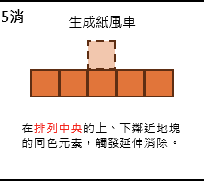
 |  | 當紙風車使用時，會根據已下情況而產生不同的效果： |  |  |  |  | 紙風車生成的元素排列方式：
 |  | A | 直接使用
 |  |  | 會選取當前盤面上，數量最多的顏色元素並消除。

 |  | B | 被其他道具消除後觸發使用
 |  |  | 同A

 |  | C | 和非元素物件交換後使用
 |  |  | 同A

 |  | D | 和目標元素交換
 |  |  | 會將盤面上的目標元素全部消除。

 |  | E | 和目標道具合成
 |  |  | 會將盤面上最多的元素轉變為目標道具後直接使用。

 |  | F | 和紙風車合成
 |  |  | 會將盤面上所有物件消除1層。

3 | 特性參數
 |  | 編輯器可設定生成器的紙風車生成機率，預設機率為0。

 |  | 編輯器可設定單一生成器的紙風車最大生成數量，預設為無限制。

 |  | 編輯器可設定全局紙風車最大生成數量，預設為無限制。

4 | 補充說明
 |  | 當同時觸發兩個紙風車時
 |  | 盤面元素會在在第一個紙風車結束後補滿，
 |  | 並讓第二個紙風車可以在啟動後正常消除盤面元素。
 |  | (小丸子會在第一個紙風車結束後，不補滿盤面的狀況下啟動第二個紙風車)

18.拖鞋
拖鞋 |  | 靜態圖檔名： | Ingredients_Donus |  |  |  | 返回清單

1 | 關鍵字
 |  | 類型 | 屬性1 | 屬性2 | 盤面運動 | 消除類型 | 消除方式1 | 消除方式2 | RM對應 | RM初現關卡
 |  | 接收型 | 複數地塊 | 特殊屬性 | 固定 | 混合消除 | 鄰邊消除 | 道具消除 |  | 401

2 | 特性規則 |  |  |  |  |  |  |  |  |  | 2.5 | 甜甜圈接收器特性規則
 |  | 類型 | 描述 |  |  |  |  |  |  |  |  |  | 甜甜圈接受器為地形的一種。
 |  | 接收型 | 接收型障礙物只能在落入對應的接收器時才可被消除。接收型障礙物可移動，接收器不可移動、不占空間。 |  |  |  |  |  |  |  |  |  | 甜甜圈接受器沒有美術圖，僅有局部動態特效提示玩家將甜甜圈引導至該處。
 |  |  |  |  |  |  |  |  |  |  |  |  | 當甜甜圈抵達該地塊(即便只有路途經過)，則甜甜圈視為被完成。
 |  | 屬性1 | 描述 |  |  |  |  |  |  |  |  |  | 甜甜圈完成後，盤面甜甜圈會從盤面上消失，並且通關目標將完成的甜甜圈記數。
 |  | 複數地塊 | 物件最小存在單位超過一個地塊。
 |  |  |  |  |  |  |  |  |  |  |  |  | 下圖紅框處為小丸子專案的表現方式。
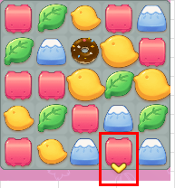
 |  | 屬性2 | 描述
 |  | 特殊屬性 | 雖然障礙物大致上符合某種類型的劃分，但有局部獨特的效果屬性，在清單中以此做分類，並會在該障礙物文件中詳細闡述。

 |  | 盤面運動 | 描述
 |  | 固定 | 當物件屬性為固定時，代表物件在盤面的位置不會變動，且不會被滑動、交換及掉落。盤面運動屬性為固定的物件，都無法透過生成器生成。

 |  | 消除類型 | 描述
 |  | 混合消除 | 單一障礙物的不同層級，存在單次消除和多次消除的設定，定義為混合消除。避免設計者混淆。

 |  | 消除方式1 | 描述
 |  | 鄰邊消除 | 在與物件相鄰的地塊觸發消除行為時，會對物件產生消除效果。

 |  | 消除方式2 | 描述
 |  | 道具消除 | 由道具發出的消除行為，會對物件產生消除效果。

3 | 特性參數 |  |  |  |  |  |  |  |  |  | 3.5 | 甜甜圈接收器特性參數
 |  | 編輯器可設定生成器的甜甜圈生成機率，預設機率為0。 |  |  |  |  |  |  |  |  |  |  | 無

 |  | 編輯器可設定單一生成器的甜甜圈最大生成數量，預設為無限制。

 |  | 編輯器可設定全局甜甜圈最大生成數量，預設為無限制。

 |  | 編輯器可設定甜甜圈為盤面的通關目標及所需數量。

 |  | 有甜甜圈出現的盤面，必須要設置甜甜圈回收器，確保可通關。

4 | 甜甜圈的紙飛機行為模式與權重計算
 |  | 甜甜圈具有兩個狀要的特性，無法被消除、要落在接收器上。
 |  | 所以紙飛機對於甜甜圈物件的作用需要特別處理。
 |  | A | 由於甜甜圈無法被消除，所以紙飛機不可直接將甜甜圈選為撞擊目標，避免發生無效消除行為。

 |  | B | 由於甜甜圈必須要落在接收器中才算完成，所以紙飛機應該要以將甜甜圈引導至接收器為目的而選定撞擊目標。

 |  | 有鑑於A、B特性，以下將對紙飛機在盤面上有甜甜圈時的行為做定義：
 |  |  | 當盤面上有甜甜圈時，甜甜圈不會被紙飛機選為撞擊目標。 |  |  |  | (甜甜圈本體權重=0)
 |  |  | 當甜甜圈被物件覆蓋時，針對覆蓋物件追加額外權重。 |  |  |  | (覆蓋甜甜圈的物件權重+150)
 |  |  | 當甜甜圈下方有可消除的物件時，針對下方物件追加額外權重。 |  |  |  | (甜甜圈下方物件權重+100)
 |  |  | (嚴格來說是沿重力方向行進的下一個地塊，但目前尚未製作重力，故以下方替代)
 |  |  | 上述三種狀況的權重，都可和其他權重加總計算。

13.野餐墊+野餐墊捆
野餐墊+野餐墊捆 |  | 靜態圖檔名： | Carpet、Carpet Bundle | 返回清單

1 | 關鍵字
 |  | 特殊

2 | 野餐墊物件特性規則 |  |  |  | 2.5 | 野餐墊捆物件特性規則
 |  | 只能用編輯器設定在關卡盤面上，不可透過生成器生成。 |  |  |  |  | 只能用編輯器設定在關卡盤面上，不可透過生成器生成。
 |  | 不可位移。 |  |  |  |  | 可位移。
 |  | 野餐墊受到消除行為時，只會延伸，不會被消除。 |  |  |  |  | 野餐墊捆最高有4層，每一層的外觀會略有不同，方便玩家辨識比較剩餘層數。
 |  | 野餐墊無法延伸至有不可位移的障礙物的地塊上。 |  |  |  |  | 當野餐墊捆被消除，層數由1為0時，野餐墊捆會往上下左右噴射延伸野餐墊直至盤面邊緣。
 |  | (如：木箱、繩索，未來如果有雞蛋糕台、彩虹等不可消除也不可位移的物件，則野餐墊通關目標須排出這些地塊) |  |  |  |  | 噴射路徑上的所有物件(元素、障礙物、道具)受到消除1次的效果。
 |  | 在消除行為發生並且消除範圍有部分和野餐墊重疊時， |  |  |  |  | 消除範圍以野餐墊捆為中心點，由內而外擴散，有時間差。

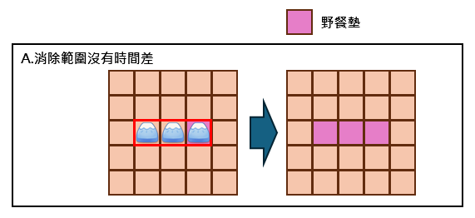
 |  | A | 若消除範圍沒有時間差(如元素消除)，則野餐墊延伸至消除範圍內的所有地塊。
 |  |  |  |  | 3.5 | 野餐墊捆特性參數
 |  |  |  |  |  |  | 編輯器可設定盤面的野餐墊捆層數，層數範圍是1~4。

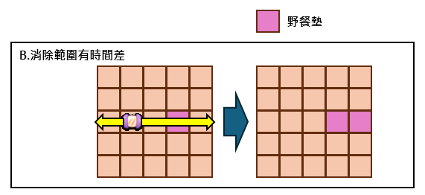
 |  | B | 若消除範圍有時間差(如火箭)，則野餐墊延伸至消除範圍經過野餐墊後的地塊。

 |  |  | 若B狀況，野餐墊地塊上有不可位移的障礙物，仍會將野餐墊延伸至後續地塊，不受影響。

3 | 野餐墊特性參數
 |  | 無

